H1
 | HRM voor de lijnmanager, Boom Lemma uitgevers, hoofdstuk 1. | © E. van Soest

1. | Vooraf-testvraag (alleen te beantwoorden als je beschikt over het boek |  |  |  | MDVS
 | HRM voor de lijnmanager, Erik van Soest, Boom Lemma uitgevers)

 | Vul in het geel gemarkeerde rechthoekje onderaan de afbeelding de tekst in zoals die in bovengenoemd boek staat. |  |  |  | HRM-samenhang
 | Het vakje kleurt groen als uw antwoord juist is.

 | Uw antwoord is: |  | Personeelsdoelen |  |  |  | Personeels-instrumenten

 | Wilt u het juiste antwoord weten? Zet dan hiernaast een kruisje (x):

2. | Welk van de onderstaande termen zijn wel/niet geschikt om te gebruiken als synoniem voor de term 'Human Resources Management'? Plaats een kruisje (x) in de gele vakjes hier rechts, op de plek die volgens u van toepassing is (1 punt per elk juist antwoord).
 |  | Wel geschikt: | Niet geschikt:
A. | Personeelsmanagement.
B. | Talentenbeleid. |  | 0
C. | Personeelsinstrumentarium. |  | 0

3. | In het figuur hiernaast wordt de match uitgedrukt tussen de waarden van |  |  | Individu |  | Organisatie
 | de organisatie enerzijds, en het individu anderzijds.
 | (bron: S. Rauwerdink, Gids voor Personeelsmanagement 2009, nr. 1/2)
 | Vraag:
 | Welke term ontbreekt nog in het geel gearceerde vakje in de piramide |  |  | Identiteit |  | Missie | zijn
 | met betrekking tot 'Individu'? Vul de ontbrekende term in. |  |  | Drijfveer | verbinden | Strategie | willen
 |  |  |  | Overtuiging |  | Doelen/sturing | moeten
 | Uw antwoord is: |  |  | 0 |  | Systeem/processen | kunnen
 |  |  |  | Gedrag |  | Cultuur | doen

 | Wilt u het juiste antwoord weten? Zet dan hiernaast een kruisje (x): | 0

4. | Wat wordt bedoeld met de opmerking dat HRM zo veel mogelijk 'in de lijn gelegd' moet worden?
 | Plaats een kruisje (x) achter het juiste antwoord.
 | Het vakje kleurt groen als uw antwoord juist is.

A. | Dat lijnmanagers bewust gemaakt moeten worden van het belang van HRM voor de organisatie en haar medewerkers. | 0
B. | Dat de uitvoering van HRM zo veel mogelijk overgelaten moet worden aan en uitgevoerd moet worden door de lijnmanagers in de organisatie. | 0
C. | Dat het lijnmanagement de verantwoording voor het HRM-beleid van de organisatie moet overnemen van de HRM-afdeling c.q. afdeling personeelszaken. | 0
D. | Dat HRM zo veel mogelijk moet worden uitbesteed. | 0

 | Wilt u het juiste antwoord weten? Zet dan hiernaast een kruisje (x):

5. | Wat houdt het begrip 'Empowerment' in?
 | Plaats een kruisje (x) achter het juiste antwoord.
 | Het vakje kleurt groen als uw antwoord juist is.

A. | Empowerment is een specifieke vorm van sturing van medewerkers, waarbij verantwoordelijkheden en bevoegdheden van het management gedelegeerd worden naar de teams, die hiermee zelfstandiger worden. |  |  |  | Internetfilmpje over empowerment:
B. | Empowerment is een specifieke vorm van managementdevelopment; een specifieke vorm om (lijn)managers te 'empoweren' (sterker te maken in de zin van leren om beter leren leiding te geven). |  |  |  | klik HIER
C. | Empowerment is een personeelsinstrument dat erop gericht is om de inspraak van medewerkers te vergroten.
D. | Empowerment is specifiek HRM-beleid dat ertoe moet leiden dat medewerkers hun werk bewuster uitvoeren; meer overeenkomstig de door de organisatie gestelde Missie, Doelen, Visie en Strategie (MDVS). |  |  |  | Wilt u wat meer weten over het begrip 'Missie'? Klik hieronder:
 |  |  |  |  | Internetfilmpje
 | Wilt u het juiste antwoord weten? Zet dan hiernaast een kruisje (x):

6. | Doorewaard en De Nijs (1999) hanteren de volgende definitie van HRM:
 | HRM is het personeelsmanagement behorend bij organisaties met organische arbeidsstructuren waarin een verregaande vorm van delegatie en "empowerment" naar en op de werkvloer wordt toegepast.' |  |  |  | What is HRM? Klik:
 | Wat wordt bedoeld met 'organische arbeidsstructuren'? |  |  |  | HIER
 | Plaats een kruisje (x) achter het juiste antwoord.
 | Het vakje kleurt groen als uw antwoord juist is.

A. | De verdeling van Taken, Bevoegdheden en Verantwoordelijkheden op een dusdanige manier maken dat deze zo transparant mogelijk is. | 0
B. | Een 'losse' manier van onderlinge omgang op de werkvloer; als het ware het nastreven van een laissez-faire stijl van leidinggeven. | 0
C. | Een vorm van arbeidsverdeling waarbij de verdeling zo veel mogelijk totstandkomt van binnenuit, dus inductief. | 0
D. | Dat de arbeidsrelaties sterk groep of team gebaseerd zijn, en met name gericht is op leren (van en met elkaar), gepaard met veel autonomie | 0

 | Wilt u het juiste antwoord weten? Zet dan hiernaast een kruisje (x):

7. | Een afdelingsmanager is altijd zeer bij de tijd. Hij zet veel personeelsinstrumenten in om zijn team optimaal te laten functioneren.
 | De afdelingsmanager is daarom zeer geïnteresseerd in HRM. Hij leest er veel over en probeert elke keer een nieuw personeelsinstrument uit.
 | Als dat hem bevalt, wisselt hij zo'n personeelsinstrument in voor het instrument dat hij voorheen gebruikte. De afdelingsdoelen zijn daarbij niet zozeer leidend, maar volgen moderne HRM-trends en ontwikkelingen.
 | Vraag: valt deze werkwijze te zien als HRM zoals dat in het boekje 'HRM voor de lijnmanager' bedoeld wordt? Plaats hiernaast een kruisje (x) onder het juiste antwoord. |  | Ja, dit is een typisch voorbeeld daarvan. | Nee, dit is niet het HRM wat bedoeld wordt.
 | Het vakje kleurt groen als uw antwoord juist is.

 | Wilt u het juiste antwoord weten? Zet dan hiernaast een kruisje (x):

8. | Aan de hand van de definitie van HRM, zoals deze in het leerboek 'HRM voor de lijnmanager' staat, bevat HRM een vijftal kernelementen.
 | Hieronder staan al 4 van de 5 kernelementen benoemd. Vul de ontbrekende nummer 5 hieronder in, in het lichtgele vakje.

1 | Systematisch managen van personeel
2 | Open organisatie
3 | Organisatie-afstemming
4 | Bagagetoerusting
5

 | Wilt u het juiste antwoord weten? Zet dan hiernaast een kruisje (x):

Moeilijkheidsgraad om personeel adequaat in te zetten
9. | Speel' eens wat met onderstaande factoren die van invloed zijn op hoe moeilijk het is om personeel
 | adequaat in te zetten, door ze – om en om – in te schakelen (kruisjes (x) plaatsen in een geel vakje).
 | Zie vervolgens het (fictieve maar zeker niet ondenkbeeldige) effect in de grafiek hier rechts.
 | (Hiervoor zijn geen punten te behalen.)
 | Beïnvloedende factoren: | schakel in met 'x'
 | Omvang van de organisatie (interne factor) |  | 0
 | Complexiteit van de organisatie (interne factor) |  | 0
 | Complexiteit van de organisatiedoelen (interne factor) |  | 0
 | Complexiteit van de methoden en middelen (interne factor) |  | 0
 | Complexiteit van de missie en strategie (interne factor) |  | 0
 | Complexiteit van omgevingsfactoren en context (externe factoren) |  | 0
 |  |  | 0

9. | Wat kunnen we hieruit terecht opmaken?
 | Plaats een kruisje (x) achter het juiste antwoord. NB: meerdere juiste of onjuiste antwoorden zijn mogelijk! (1 punt per elk juist antwoord)
 |  | Stelling is JUIST | Stelling is FOUT
A. | Het begrip 'personeel' is onlosmakelijk verbonden met het begrip 'organisatie' en op zijn beurt weer met de externe omgeving. | 0
B. | De interne factoren die van invloed zijn op het inzetten van het personeel, hebben meer gewicht dan de externe factoren. | 0 | 0
C. | De externe (omgevings)factoren die van invloed zijn op het inzetten van het personeel, hebben meer gewicht dan de interne factoren. | 0
D. | Aspecten zoals organisatiedoelen, methoden, strategie, middelen, et cetera, hangen nauw met elkaar samen en zijn (dus) allemaal van invloed op hoe moeilijk het is om personeel adequaat in te zetten. | 0
E. | Als (onder andere) de factor strategie zo van invloed is op het adequaat inzetten van personeel, dan is de inzet van personeel in feite ook een soort van strategische keuze! | 0
F. | Het adequaat inzetten van personeel is een interne aangelegenheid en staat zodoende niet in verband met externe omgevingsfactoren. | 0
G. | De zogeheten DESTEMP-factoren beïnvloeden een organisatie en zijn daarmee dus ook van invloed op besluiten omtrent de inzet van personeel. | 0

10. | A. In Nederland wordt overwogen om de pensioengerechtigde | Demografisch
 | leeftijd te verhogen. | Economisch
 | B. Dat komt omdat ons pensioenbestel anders onbetaalbaar wordt. | Sociaal-maatsch.
 | C. Dat is weer het gevolg van de 'vergrijzing' van onze samenleving. | Technologisch
 | D. Dat werkt tevens door naar de balans tussen werkenden en | Ecologisch
...
11. | Kijk naar het (ook voor HRM relevante) managementmodel hiernaast. |  |  |  | (throughput) |  | Planning
 | cybernetisch model. Wat is het simpele synoniem daarvoor?
 | Schrijf uw antwoord in het gele vak hieronder.
 | Het vakje kleurt groen als uw antwoord juist is. |  | (input) |  |  |  | (output)
 |  |  | MDVS |  |  |  | Activiteiten

 |  |  |  | (bijstelling) |  | (controle)
 | Wilt u het juiste antwoord weten? Zet dan hiernaast een kruisje (x): |  |  |  | Evaluatie

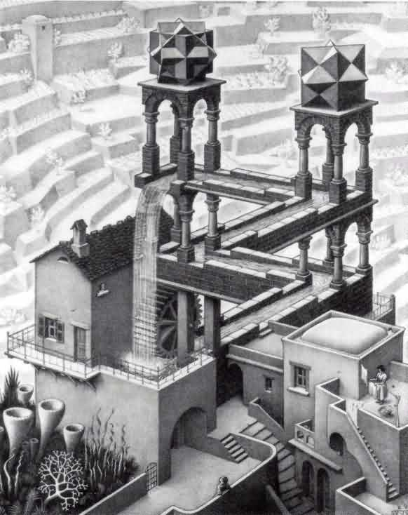
12. | Het cybernetisch model van vraag 11 is ook op HRM van toepassing.
 | Het model is 'cyclisch' van aard. Wat wordt daarmee bedoeld?
 | Plaats een kruisje (x) achter het juiste antwoord.
 | Het vakje kleurt groen als uw antwoord juist is.
 |  |  |  | Afbeelding:
A. | Cyclisch wil zeggen: het is niet vierkant of rechthoekig, maar rond. |  |  | The Waterfall
B. | Cyclisch wil zeggen: het herhaalt zich continu. |  |  | van Escher.
C. | Cyclisch wil zeggen: het beheersingsproces is als een cycloon, dat wil zeggen dat het het steeds intensiever wordt naarmate de tijd verstrijkt. |  |  | Dit is in feite een symbolische
D. | Cyclisch wil zeggen: het is als een rondje, dat wil zeggen dat externe factoren er geen invloed op hebben. |  |  | uitdrukking van het begrip
 |  |  |  | 'cyclisch'.
 | Wilt u het juiste antwoord weten? Zet dan hiernaast een kruisje (x):

13. | De begrippen Missie, Doelen, Visie en Strategie (MDVS) komen | Item: | MDVS invullen: |  |  | Item: | ANTWOORD:
 | heel vaak terug tijdens de behandeling van de theorie op het gebied van | Het HOE |  |  |  | Het HOE
 | Management & Organisatie en HRM. | Waarheen |  |  |  | Waarheen
 | Vul in het schema hiernaast op de juiste (gele) plaatsen de | Het WAT |  |  |  | Het WAT
 | letters (M of D of V of S) in, die van toepassing zijn op de vier | Waarom/waartoe |  |  |  | Waarom/waartoe
 | items die ervoor staan. (1 punt per elke juist antwoord)
 | Het vakje kleurt groen als uw antwoord juist is.
...

H2
...
1. | Bedrijf X behoort tot de categorie midden- en kleinbedrijf (MKB).
 | derden' tot stand gekomen waar nieuwe producten uit zijn
 | voortgekomen. Het bedrijf regelt dat echter heel goed; het legt zo snel mogelijk de rechten ervan vast, zodat concurrenten er niet mee aan de haal kunnen gaan. |  | Een relatief flexibel, open systeem. | Een relatief gesloten systeem.
 | Is hier sprake van een flexibele, open organisatiesysteem of een
 | gesloten organisatiesysteem?
 | Plaats hier rechts, een kruisje (x) achter het juiste antwoord.
 | Het vakje kleurt groen als uw antwoord juist is.

 | Wilt u het juiste antwoord weten? Zet dan hiernaast een kruisje (x):

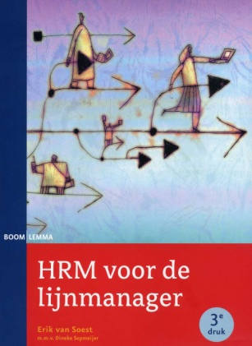
2. | In het leerboek HRM voor de lijnmanager (Boom Lemma uitgevers) wordt
 | benadrukt dat met name één kenmerk van een open systeem voor
 | de toepassing van HRM van grote waarde is.
 | Vul hieronder in wat dat kenmerk is.
 | Alleen als uw antwoord goed is, verschijnt een groen gekleurd bericht!

 | Wilt u het juiste antwoord weten? Zet dan hiernaast een kruisje (x):

 |  |  |  |  | Wisselwerking met omgeving
3. | Hiernaast ziet u de organisatie afgebeeld als een systeem,
 | onderverdeeld naar input, throughput en output.
 | HRM richt zich op alle drie (zie de drie gele, lege vakjes). |  | INPUT |  | THROUGHPUT | OUTPUT
 | Daarvoor bestaan drie veelgebruikte HRM-termen.
 |  |  | financiën |  | Met behulp van | producten,
 | Vul in elk geel vakje de juiste HRM-term in. |  | materie |  | mensen, middelen | diensten,
 | Het vakje kleurt groen als uw antwoord juist is. |  | energie |  | en methoden: | service, en dergelijke
...
4. | In het leerboek 'HRM voor de lijnmanager' (uitgeverij Boom) staat |  | enerzijds |  | anderzijds
 | tussen twee uitersten (Mastenbroek 1997). |  | centraliseren
 | Hiernaast steeds één uiterste aangegeven, maar ontbreekt het
 | tegenovergestelde uiterste. Vul die tegenovergestelde in, |  | autonomie
 | in de daarvoor bedoelde gele, lege vakjes.
 | Het vakje kleurt groen als uw antwoord juist is. |  | zelf doen
 | (NB: voor elke juist ingevulde tegenstelling is 1 punt te behalen)

 | Wilt u het juiste antwoord weten? Zet dan hiernaast een kruisje (x):

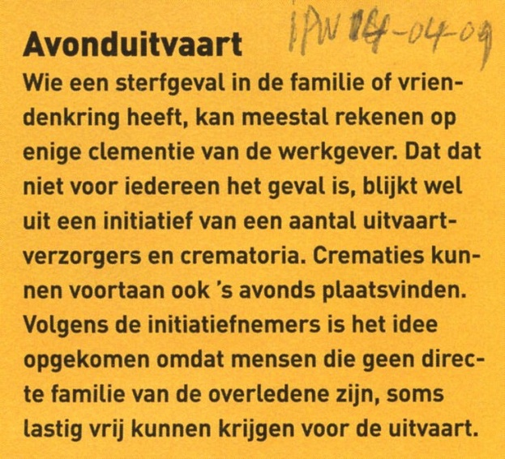
5. | Lees het artikel 'Avonduitvaart' (Intermediair PW 14-04-2009).
 | Door een DESTEMP-factor (factor S) heeft de uitvaartondernemer
 | besloten ook 's avonds crematies te laten plaatsvinden.
 | Dat werkt door naar de factor HRM.
 | Geef hieronder aan welk – voor de hand liggend – HRM-aspect
 | beïnvloed wordt. NB: er zijn vele antwoorden mogelijk, daarom zal
 | het vakje niet altijd groen kleuren, al is uw antwoord misschien toch
 | wel juist. Check enkele antwoordmogelijkheden via (x) daaronder.

 | Enkele antwoordmogelijkheden? Zet dan hiernaast een kruisje (x):

6. | De bedrijfscultuur van een organisatie is vaak van grote invloed |  |  | symbolen
 | op het functioneren van de medewerkers. Daarom is de bedrijfscultuur
 | voor HRM een belangrijk onderwerp. |  |  | verhalen en helden
 | De bedrijfscultuur wordt vaak afgebeeld als een doorgesneden ui:
 | zie de afbeelding hiernaast.
 | In de afbeelding staat één kenmerkend aspect van bedrijfscultuur niet
 | afgebeeld, namelijk op de plek van het lichtgele vakje. |  |  | normen
 | Welk kenmerkend aspect moet dat zijn?
 | Vul in het gele vakje het ontbrekende aspect in. Als je antwoord juist is, kleurt het vakje vanzelf groen. |  |  | waarden en grondbeginselen

 | Wilt u het juiste antwoord weten? Zet dan hiernaast een kruisje (x):

Hoe belangrijk acht men de factor 'werksfeer' voor betrokkenheid van medewerkers bij de organisatie?
nvt. | Tussendoortje (hiervoor zijn geen punten te behalen):
 | De betrokkenheid van medewerkers bij de organsatie fluctueert,
 | afhankelijk van allerlei (DESTEMP-)factoren. In 2001 (bron: Gids voor
 | Personeelsmanagement nr.17) was door Jong Management onderzoek
 | gedaan naar onder andere de invloed van de werksfeer op de betrokkenheid
 | van medewerkers. NB: werksfeer hangt nauw samen met bedrijfscultuur. | !

 | Geef hiernaast je inschatting van hoe belangrijk medewerkers destijds
 | werksfeer als belangrijke factor voor betrokkenheid zagen (in %): | 0
 | En hiernaast je inschatting van hoe belangrijk de werkgevers
 | werksfeer als belangrijke factor voor betrokkenheid zagen (in %): | 0

 | Plaats hiernaast een kruisje (x) voor de uitslag van medewerkers: |  | 0
 | Plaats hiernaast een kruisje (x) voor de uitslag van werkgevers: |  | 0

7. | Hiernaast staat het bekende 7S-model van McKinsey afgebeeld, |  |  |  | Strategy
 | waarbij een drietal S-en (die erg HRM-relevant zijn) nog ontbreken.
 | Vul de ontbrekende S-en in.
 |  |  | Style |  |  | Structure
 | Het vakje kleurt groen als uw antwoord juist is.
 | (NB: voor elke juiste S is 1 punt te behalen)

 |  |  | 0
...
A. | Prestatiebeloning.
B. | Pensioenregelingen.
C. | Exit-interviews.
D. | Functie-omschrijvingen.

 | Wilt u het juiste antwoord weten? Zet dan hiernaast een kruisje (x):

A?
11. | Kennis wordt gedefinieerd (Boekhoff 1999) als 'het vermogen dat
 | iemand in staat stelt een bepaalde taak uit te voeren'. Om dat (leer-)
 | vermogen te vergroten, is het volgende nodig: Informatie, Ervaring, Vaardigheid
 | en ………….. Uitgedrukt in de formule: K = I x EVA.
 | De ontbrekende factor (A) is erg belangrijk en hangt nauw samen
 | met de bedrijfscultuur.
 | Vraag: waarvoor staat die factor A?
 | Vul hiernaast in waarvoor die 'A' staat:

 | Wilt u het juiste antwoord weten? Zet dan hiernaast een kruisje (x):

12. | Stelling 1: 'KennisManagement (KM) vergroot het leervermogen van een organisatie, maar heeft geen invloed op de productiviteit'. | Alleen stelling 1 is juist | Alleen stelling 2 is juist | Stelling 1 en 2 zijn beide juist | Stelling 1 en 2 zijn beide fout
 | Stelling 2: 'Door inzet van bepaalde HRM-instrumenten kan HRM
 | KennisManagement ondersteunen/bekrachtigen'.

 | Plaats hiernaast een kruisje (x) onder het juiste antwoord.
...

H3
...
2. | Stelling 1: 'Een personeelsplan is in feite hetzelfde als een personeelsplanning. Het is er eigenlijk een ander woord voor'. | Alleen stelling 1 is juist | Alleen stelling 2 is juist | Stelling 1 en 2 zijn beide juist | Stelling 1 en 2 zijn beide fout
 | Het vakje kleurt groen als uw antwoord juist is.

 | Wilt u het juiste antwoord weten? Zet dan hiernaast een kruisje (x):

3. | Wat hoort NIET in een personeelsplan?
 | Plaats een kruisje (x) achter het juiste antwoord.
 | Het vakje kleurt groen als uw antwoord juist is.
Strategisch HRM
A. | Of er nog veranderingen zullen optreden ten gevolge van bijvoorbeeld opvolging, promotie, overplaatsing, afvloeiing, enzovoort.
B. | Of er voornemens zijn om bepaald personeel een opleiding, vorming of training te geven gedurende de volgende werkperiode.
C. | Of er voornemens zijn om het beloningsbeleid te herzien en te koppelen aan competentiemanagement.
D. | Wat de behoefte is aan personeel (kwantitief en/of kwalitatief) voor een komende periode.

 | Wilt u het juiste antwoord weten? Zet dan hiernaast een kruisje (x):

4. | Bewering: 'Operationele plannen met betrekking tot individuele medewerkers (bijvoorbeeld dat sommigen een POP moeten opstellen) monden uiteindelijk uit in een zogeheten personeelsplan'. |  | Ja, de bewering klopt. | Nee, het is in feite precies andersom.
 | Klopt deze bewering? Kruis hiernaast het juiste antwoord aan.
 | Het vakje kleurt groen als uw antwoord juist is.
...
 | Wilt u het juiste antwoord weten? Zet dan hiernaast een kruisje (x):

7. | Een academie van een hogeschool heeft medewerkers die over het
 | algemeen erg creatief en vernieuwingsgezind zijn. Dat laatste is
 | zelfs te zien als een valkuil: men wil soms te veel, te snel.
 | Ze zijn ook altijd razend enthousiast en gedreven, zodanig zelfs dat de
 | vergaderingen niet altijd even gestructureerd verlopen.
Creativiteit
 | Zoals elk jaar is er in augustus een 'heidag' voor het voltallige personeel.
 | Dit jaar krijgt het personeel een training in creatief denken. Reden
 | daarvoor is dat er allerlei externe ontwikkelingen zijn die vergen dat de
 | academie vernieuwende wegen gaat inslaan om de concurrentie
 | voor te blijven.
 | Na de heidag kiezen de meeste leidinggevenden van de academie voor
 | het volgende personeelsdoel voor hun team: vergroting van het
 | creativiteitsvermogen van de teamleden.
 | Motiveer hieronder kort en krachtig wat u van het personeelsdoel vindt:
 | Bij een juist antwoord krijgt u daarover een groengekleurd bericht.

 | Wilt u het juiste antwoord weten? Zet dan hiernaast een kruisje (x):
...
18. | Hiernaast staat in het klein wederom de SWOT-matrix afgebeeld. |  |  | Strenghts | Weaknesses
 | betekenis is met betrekking tot SWOT-items die daar gerelateerd worden. |  | Threats
 | (NB: in het Nederlands) |  | 1
 |  |  | 2
 |  |  | 3
 |  |  | enz.

 | Wilt u de antwoorden weten? Zet dan hiernaast een kruisje (x):

Pareto- analyse
Nvt. | 'Tussendoortje', ter illustratie (geen punten te behalen uiteraard).
 | In onderstaande invulvakjes voor de Pareto-analyse staan voorbeelden:
 | van meest voorkomende fouten (bovenaan) naar minst voorkomende.
 | In dit voorbeeld met betrekking tot fouten aangaande telefoonverbindingen.
 | Vul het maar eens in met een (denkbeeldig) vraagstuk en aantal
 | fouten van boven (veel, max. 100), naar beneden (weinig, min. 1).

 | Foutensoorten (gerangschikt) | Aantal | Procent | Cumulatief
 | Bezig met andere klus (balie) | 0 | #DIV/0! | #DIV/0!
 | Geen baliepersoneel aanwezig | 0 | #DIV/0! | #DIV/0!
 | Verkeerd intern doorverbonden | 0 | #DIV/0! | #DIV/0!
 | Telefoon niet goed opgelegd | 0 | #DIV/0! | #DIV/0!
 | Beller fout verbonden | 0 | #DIV/0! | #DIV/0!
 | Voortijdig afbreken door beller | 0 | #DIV/0! | #DIV/0!
 | Technische problemen centrale | 0 | #DIV/0! | #DIV/0!
 |  | 0 | #DIV/0! | #DIV/0!
 | De Pareto-analyse is een van de hulpmiddelen om tot personeelsdoelen
 | te komen: zicht op veelvoorkomende fouten is een invalshoek om |  | Filmpje over
 | personeelsdoelen te formuleren die gericht zijn op het voorkomen van |  | Pareto?
 | die fouten. Het is een zeer praktische, operationele manier, waarbij de |  | Klik HIER
 | MDVS van een organisatie dus niet de invalshoek is.

19. | Stelling 1: 'Het ishikawa-diagram c.q. visgraatdiagram is een hulpmiddel | Alleen stelling 1 is juist | Alleen stelling 2 is juist | Stelling 1 en 2 zijn beide juist | Stelling 1 en 2 zijn beide fout
 | om een probleemveroorzaker (of meervoud) in kaart te brengen in een organisatie; maar niet om personeelsdoelen uit af te leiden'.
 | Stelling 2: 'Met het Ishikawa/visgraatdiagram identificeert u een | A | B | C | D
 | probleemveroorzaker (of meervoud) en kunt u – daarvan afgeleid – een
 | een personeelsdoel (of meervoud) vaststellen'.
 | Plaats hiernaast een kruisje (x) onder het juiste antwoord. |  |  | Filmpje over
 | Het vakje kleurt groen als uw antwoord juist is. |  |  | het Ishikawa-
 |  |  |  | diagram?
...

H4
...
9. | Hiernaast staat het zogeheten 'stoplichtmodel' van gemeenten |  |  | Personeelsplanning
 | diverse specialistischer personeelsinstrumenten vallen. |  |  | Functioneren en beoordelen
 | Er ontbreken drie onderdelen: zie de lichtgele vakken. |  |  | 0
 |  |  |  | Opleiding, Vorming en Training
 | Vul de ontbrekende drie onderdelen in. |  |  | Loopbaanontwikkeling
 |  |  |  | 0
 |  |  |  | 0

 | Wilt u het juiste antwoord weten? Zet dan hiernaast een kruisje (x):

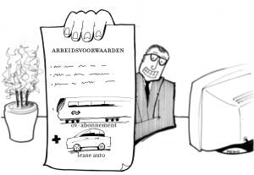
10. | Een ander model om het HRM-terrein in te delen is aan de hand |  | 1. De A van: | Arbeidsinhoud
 | van de vier A's van het personeelswerk (Van Aalten, 1999). |  | 2. De A van: | Arbeidsomstandigheden
 | Hiernaast staan er al twee ingevuld; de andere moeten nog ingevuld |  | 3. De A van: | 0
 | worden in de lichtgele vakken. |  | 4. De A van:
 | Vul de ontbrekende twee A's in.

 | Wilt u het juiste antwoord weten? Zet dan hiernaast een kruisje (x):

11. | Kijk nogmaals naar vraag 10 hierboven. Er zou eigenlijk heel goed nog
 | een vijfde A aan toegevoegd kunnen worden, omdat het een factor betreft
 | die in toenemende mate voor HRM van belang is geworden.
 | Welke factor is dat? |  | 5. De A van:
 | Vul hiernaast de vijfde A in die reëel aan de vier A's kan worden toegevoegd.

 | Wilt u het juiste antwoord weten? Zet dan hiernaast een kruisje (x):
...
19. | Inzicht in een bepaalde factor is cruciaal voor een lijnmanager om
 | tot productieplanning (en vervolgens personeelsplanning) te kunnen komen! |  | Essentieel is
 |  |  | inzicht in de:
 | Welke factor is dat? Vul hiernaast uw antwoord in. |  | 0

 | Wilt u het juiste antwoord weten? Zet dan hiernaast een kruisje (x):

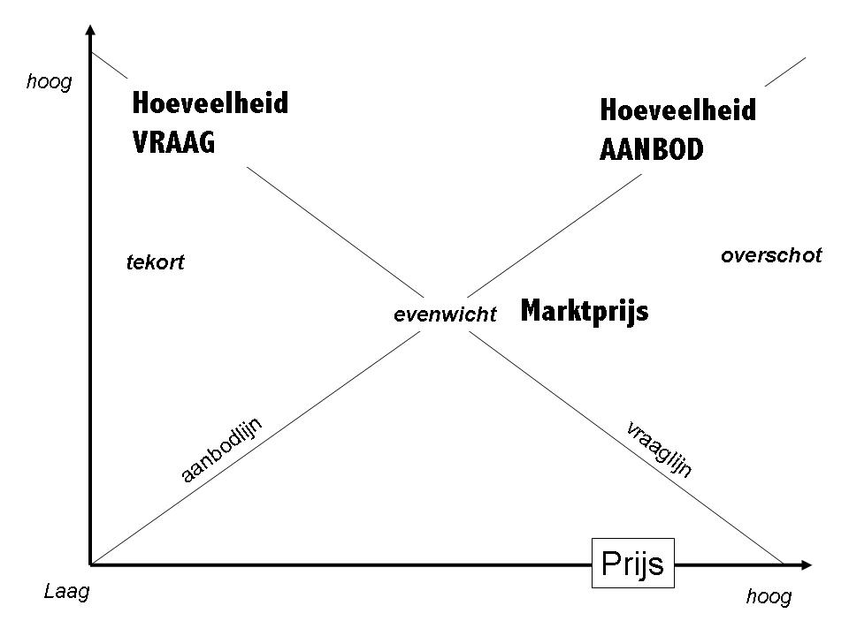

20. | Een vraag m.b.t. de arbeidsmarkt:
 | De zijde van de werkzoekenden op de arbeidsmarkt, is dat de |  | Vraagzijde | Aanbodzijde
 | aanbodzijde of de vraagzijde?
 | Plaats hiernaast een kruisje (x) onder het juiste antwoord.
 | (bij juiste aankruising kleurt het vakje automatisch groen)

21. | Stelling 1: 'Personeelsplanning wordt door vele factoren beïnvloed, onder andere door de servicegraad van een organisatie. De servicegraad houdt in: | Alleen stelling 1 is juist | Alleen stelling 2 is juist | Stelling 1 en 2 zijn beide juist | Stelling 1 en 2 zijn beide fout
 | hoe vaak een organisatie een klant "nee" wil verkopen'.
 | Stelling 2: 'De bekende PDCA-cyclus van Deming staat voor: | A | B | C | D
 | Planning, Doen, Controleren en Activeren'.

 | Plaats hiernaast een kruisje (x) onder het juiste antwoord.
 | Het vakje kleurt groen als uw antwoord juist is.
...
22. | Hieronder staan diverse stellingen. Kruis in de lichtgele vakjes steeds
K | Met kengetallen omtrent leeftijdsopbouw kan men achterhalen wat de
 | uitstroomratio naar functie is.

23. | Casusinfo: het bedrijf Goovert BV had afgelopen jaar een gemiddeld
 | personeelsbestand van 175 medewerkers. De totale loonkosten
 | bedroeg 7 miljoen euro.
 | Hieronder staan enkele opdrachten die je met de casusinformatie moet |  | Uw antwoord, | 0
 | uitvoeren, uitgaande van een periode van één jaar (het afgelopen jaar). |  | afgerond op | 0
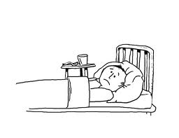
 |  |  | 1 decimaal: | 0
A | Wat was het verlooppercentage als het verloop 10 medewerkers betrof? |  | 0 | 0
B | Wat was het instroompercentage als de instroom 4 medewerkers betrof? |  | 0 | 0
C | Wat was het ZiektVerzuimpercentage als het aantal zieke werknemers
 | 8 medewerkers betrof? |  | 0 | 0
D | Wat was het arbeidsongeschiktheidspercentage als er 2 medewerkers
 | arbeidsongeschikt waren? |  | 0 | 0
E | Wat was het percentage vrouwelijke medewerkers als er 65 vrouwelijke
 | medewerkers in dienst waren? |  | 0 | 0
F | Wat was de percentuele opleidingsinspanning als er 200.000 euro aan
 | opleidingskosten gemaakt werden? |  | 0 | 0

 | Wilt u het juiste antwoord weten? Zet dan hiernaast een kruisje (x):
 | 0 | 0

24. | Kijk naar de vorige vraag (23), bij de vragen A en B. Vergelijk de
 | uitkomsten en beantwoord vervolgens de volgende vragen (door rechts |  |  |  | 0
 | de juiste antwoorden JA/NEE aan te kruisen in de lichtgele vakjes): |  |  |  | 0
...
 | Wilt u het juiste antwoord weten? Zet dan hiernaast een kruisje (x):

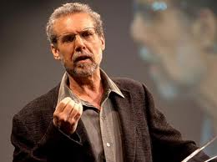
40. | Hiernaast staat het hele gefaseerde proces dat hierboven aan de orde is |  |  | 0
 | gekomen. Alleen het start-/vertrekpunt en de fasen in het midden en het eind
 | staan niet aangegeven. |  | Voorbereiding
 | Welke drie begrippen moeten daar ingevuld worden?
 |  |  | Werving

 | Toevoeging: |  |  | 0
 | Uit onderzoek van onder andere Daniel Goleman is gebleken dat het succes
 | van functioneren in het werk zeker niet alleen afhangt van iemands IQ. |  | Selectie
 | Iemands Sociale Intelligentie blijkt ook van grote invloed.
 | Neem een uitstapje en bekijk de zeer aanbevelenswaardige |  | Keuze
 | video door op de afbeelding rechts te klikken.
 |  |  | Aanname/aanstelling
 | Wilt u het juiste antwoord weten? Zet dan hieronder een kruisje (x):
 |  |  |  | 0

41. | Het vakje kleurt groen als uw antwoord juist is.
 |  |  | FOUT | JUIST
A | De afkorting IAO staat voor: Interdisciplinair Arbeidsmarkt Overleg.
B | Het ongewenste effect dat een kandidaat in zijn totaal positief beoordeeld wordt omdat één
...
 | Plaats hiernaast een kruisje (x) onder het juiste antwoord.
 | Het vakje kleurt groen als uw antwoord juist is.

 | Wilt u het juiste antwoord weten? Zet dan hiernaast een kruisje (x):
 | 0

JDC
54. | Hiernaast staat het Job Demand Control-model van Kasarek. |  | Groot
 | In het lichtgele vakje hoort nog een belangrijke variabele benoemd te
 | worden. Om welke variabele gaat het? Vul in. |  |  | Weinig spanning | Actief

 | Wilt u het juiste antwoord weten? Zet dan hieronder een kruisje (x):

 |  |  |  | Passief | Veel spanning
 | 0
 | 0 |  | Klein
 | 0
 |  |  | Laag | Werklast/ | taakeisen | Hoog

55. | Schaufeli en Schaufeli (2013) hebben voortgeborduurd op het JDC-model. |  | Alleen stelling 1 is juist | Alleen stelling 2 is juist | Stelling 1 en 2 zijn beide juist | Stelling 1 en 2 zijn beide fout
 | Uit hun onderzoek bleek dat bepaalde factoren zorgen voor
...
61. | Stelling 1: 'Coaching is een OVT-vorm die valt onder de O van | Alleen stelling 1 is juist | Alleen stelling 2 is juist | Stelling 1 en 2 zijn beide juist | Stelling 1 en 2 zijn beide fout
 | Stelling 2: 'Plaats- en tijdsonafhankelijk leren met behulp van E-learning | A | B | C | D
 | kan zowel vallen onder de O als de V en T van OVT'.

 | Wilt u het juiste antwoord weten? Zet dan hiernaast een kruisje (x):

62. | Als OVT wordt ingezet, moeten diverse belangrijke vragen beantwoord |  | Wat ontbreekt is een vraag over de:
 | worden. Hieronder staan de voornaamste, maar er mist nog één zeer
 | wezenlijke. Vul die in in het lichtgele vakje rechts.
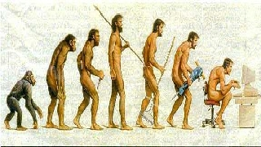
 | Is OVT nodig/wenselijk? Wie komen ervoor in aanmerking?
 | Past het binnen het opleidingsbeleid? Welke OVT-vorm is het meest
 | geschikt? Past de OVT-vorm bij de leerstijlen en motivatie van deelnemers?
 | Welke practische aspecten gaan ermee gemoeid?
 | Welke personeelsplanningsconsequenties brengt het met zich mee?
 | Hoe kunnen we de resultaten meten?

 | Wilt u het juiste antwoord weten? Zet dan hiernaast een kruisje (x):

63. | Beloning van medewerkers kan men onderscheiden in drie specifiekere |  |  |  | Beloning
 | vormen. Vul de termen in in de lichtgele vakjes.
 |  |  |  | beloning |  |  | beloning

 |  |  |  |  | Financieel |  | Niet-financieel
...
75. | Welke van onderstaande stellingen is juist?
 |  | JUIST? | FOUT?
A. | De samenhang tussen een beoordelingsgesprek en een belonings-
 | systeem is dat het beloningssysteem aangeeft welke functie in welke
 | mate gewaardeerd moet worden.
B. | De samenhang tussen een beoordelingsgesprek en productieplanning is
 | dat de beoordeling uitwijst of een beoordeelde medewerker voor een
 | bepaalde productie kan worden ingezet of niet.
HRM?
C. | De samenhang tussen functionerings- en beoordelingsgesprekken is dat
 | wanneer ze gecombineerd worden, functioneringsgesprekken gezien
 | kunnen worden als een soort voortraject van beoordelingsgesprekken.
D. | Tussen beoordelingsgesprekken en loopbaanontwikkeling bestaat
 | geen direct verband.
E. | De samenhang tussen een FunctieWaarderingssysteem en
 | beoordelingsgesprekken is dat in een FW-systeem de
 | beoordelingsregistratie plaatsvindt.
F. | De samenhang tussen personeelsbeleid en beoordelingsgesprekken is
 | dat de beoordelingswijze en wat er met de uitkomsten gedaan moet
 | worden, afgestemd moet zijn op wat het personeelsbeleid aanreikt.
...
76. | Er zijn diverse soorten beoordelingen te onderscheiden. | 1. | Functioneringsbeoordeling
...
87. | In het leerboek HRM voor de lijnmanager is een paragraaf gewijd aan |  | grens' van te
 | van beoordelen aan de hand van gedragsdimensies. |  | gedragsdimensies
 | Waar ligt de maximale grens van het aantal gedragdimensies dat volgens
 | Westen (1996) doorgaans nog zinvol is om te beoordelen? Vul uw antwoord in.

 | Wilt u het juiste antwoord weten? Zet dan hiernaast een kruisje (x):

88. | Bestudeer onderstaande afbeelding. Welke belangrijke, veelgebruikte afkorting hoort in het zwart vlak
 | te staan van onderstaande afbeelding, wat het cyclische aspect van de gesprekscyclus benadrukt?
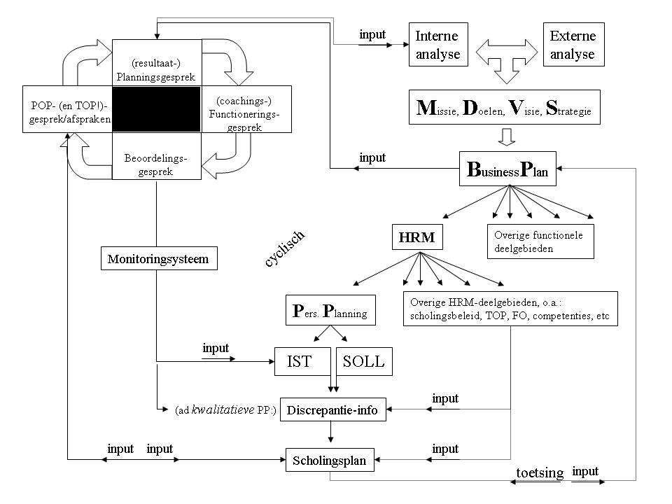

 |  |  |  |  | Antwoord:

 |  |  |  |  | Wilt u het juiste antwoord weten?
 |  |  |  |  | Zet hieronder dan een kruisje (x):

89. | Stelling 1: 'Werkoverleg is het geïnternaliseerde overleg in een team waaruit de leden intrinsieke motivatie verkrijgen.' |  | Alleen stelling 1 is juist | Alleen stelling 2 is juist | Stelling 1 en 2 zijn beide juist | Stelling 1 en 2 zijn beide fout
 | Stelling 2: 'Naast vergroting van betrokkenheid van medewerkers bij hun werk,
 | is een van de doelen: optimalisatie van de afstemming van taken en werkzaamheden.' |  | A | B | C | D

 | Wilt u het juiste antwoord weten? Zet dan hiernaast een kruisje (x):

90. | De arbeids- en sociale zekerheids wetgeving verandert zeer regelmatig.
...
A. | Een zeer belangrijke wetgeving is de Wet verbetering ….. (vul aan)
D. | Op grond van welke wet? (geef de afkorting)
 | Welke organisatie die zich bezighoudt met werkomstandigheden, speelt
E. | ook een rol in het traject van ziekmelding en reïntegratie? (geef afkorting)

 | Wilt u het juiste antwoord weten? Zet dan hiernaast een kruisje (x):

91. | Welke van onderstaande gezondheidsklachten gaat over het algemeen
 | gepaard met de langste verzuimduur? (kruis het juiste antwoord aan)
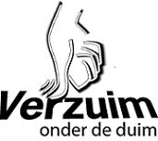
A. | Griep of verkoudheid
B. | Rugklachten
C. | Psychische klanten, overspannenheid
D. | Klachten betreffende hart- en vaatstelsel
E. | Klachten i.v.m. zwangerschap

 | Wilt u het juiste antwoord weten? Zet dan hiernaast een kruisje (x):

92. | Stelling 1: 'Medewerkers jonger dan 20 jaar hebben minder klachten aan het bewegingsapparaat dan medewerkers boven de 50 jaar.' |  | Alleen stelling 1 is juist | Alleen stelling 2 is juist | Stelling 1 en 2 zijn beide juist | Stelling 1 en 2 zijn beide fout
 | Stelling 2: 'Het ZiekteVerzuimpercentage in de sector onderwijs is veel
 | hoger dan in de horecasector.' |  | A | B | C | D

 | Wilt u het juiste antwoord weten? Zet dan hiernaast een kruisje (x):
 | 0
...
96. | Stelling 1: 'Human Resource Accounting (HRA) is in feite te zien als een specifieke, op HRM gefocuste vorm van performancemanagement.' |  | Alleen stelling 1 is juist | Alleen stelling 2 is juist | Stelling 1 en 2 zijn beide juist | Stelling 1 en 2 zijn beide fout
 | Stelling 2: 'De Balance Score Card (BSC) is een afgeleide van de
 | tamelijk populaire HR-scorecard.' |  | A | B | C | D

 | Wilt u het juiste antwoord weten? Zet dan hiernaast een kruisje (x):

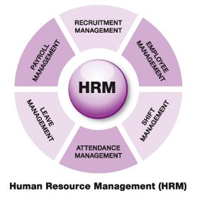
97. | Welke van onderstaande HRM-instrumenten is volgens onderzoek van Kluytmans (2008)
 | het HRM-instrument wat 'er het meest toe doet' (lees: effectief). Kruis uw antwoord aan.

A. | Beoordeling, evaluatie, monitoring en performancemanagement
B. | Hoge lonen
C. | Taakanalyse
D. | Communicatie en kennisoverdracht
E. | Training en ontwikkeling
 | [NB: dit model zit NIET in het leerboek!]

 | Wilt u het juiste antwoord weten? Zet dan hiernaast een kruisje (x):

 | Zoals reeds eerder vermeld, verandert de wet- en regelgeving op het gebied van arbeid en sociale zekerheid zeer regelmatig.
 | Het is dan ook riskant om hier vragen daarover op te nemen, omdat ze snel verouderd kunnen zijn.
 | De hier en in het leerboek daarover opgenomen informatie en vragen zijn dus altijd 'onder voorbehoud'.

98. | De meest voorkomende redenen voor ontslag zijn:
...
A. | De WOVON regelt dat bij overgang van een onderneming de rechten en plichten van de oude op de nieuwe werkgever overgaan.
E. | In geval van situaties waarbij de WOVON toepassing vindt, geldt m.b.t. ontslag van werknemers in principe: niet mogelijk, tenzij….
F. | De WOVON is feite eenzelfde regeling als de WMCO, maar met het verschil dat een OR dan geen rechten heeft.

 | Wilt u het juiste antwoord weten? Zet dan hiernaast een kruisje (x):

102. | Hiernaast staat een overzicht van kwantificering van verloop van |  |  | Tijdsbeslag | Tijdsbeslag | Tijdsbeslag
 | personeel (bron: Vision on HRM, 2009), op basis van de methode van |  |  | betrokkenen | betrokkenen | betrokkenen
 | Activity Based Costing (zie leerboek, eind hoofdstuk 4). |  |  | Werving | Introductie | Verlies aan
ABC
 | In het lichtgele vakje ontbreekt een bepaald soort kosten. |  |  | Selectie | Training on | productiviteit
 | Om welke kosten gaat het? Vul uw antwoord daar in. |  |  | Aanstellings- | the job | Kosten van
 |  |  |  | kosten | Verlies aan | vacante positie
 |  |  |  |  | productiviteit | Vertrekregeling
 |  |  |  |  | Begeleidingstijd
 |  |  |  |  | (externe) training
 |  |  |  | Acquisitiekosten | Inwerkkosten
 | Wilt u het juiste antwoord weten? Zet dan hiernaast een kruisje (x): |  |  |  | Totale kosten van vervanging

103. | Stelling 1: 'Beëindiging van een dienstverband van rechtswege houdt in dat de beeindiging juridisch gezien mag'. |  | Alleen stelling 1 is juist | Alleen stelling 2 is juist | Stelling 1 en 2 zijn beide juist | Stelling 1 en 2 zijn beide fout
 | Stelling 2: 'Het is in principe toegestaan om iemand tijdens diens
 | proeftijd te ontslaan zonder opgave van reden'. |  | A | B | C | D
...

H5
...
3. | Stelling 1: 'Volgens onderzoeken achten leidinggevenden zichzelf over het algemeen meer resultaatgericht dan persoonsgericht.' |  | Alleen stelling 1 is juist | Alleen stelling 2 is juist | Stelling 1 en 2 zijn beide juist | Stelling 1 en 2 zijn beide fout
 | Stelling 2: 'Niet vrijblijvende feedback (zonder "afrekencultuur" en
 | met waarborging van anonimiteit) kan bijdragen aan minder |  | A | B | C | D
 | zelfoverschatting bij leidinggevenden'.

 | Wilt u het juiste antwoord weten? Zet dan hiernaast een kruisje (x):

Weblink ...
4. | Klik op de weblink hiernaast om eerst een video te zien over
 | leidinggeven, gepresenteerd door professor Mathieu Weggeman.
 | Weggeman haalt een voorbeeld aan over een facilitair bedrijf van een
 | museum in Leiden. Wat is hierop van toepassing? Kruis hieronder aan.
 |  |  |  |  | JUIST | FOUT
A. | Dit is een typisch voorbeeld van consideratief gedrag bij de desbetreffende vertegenwoordiger van het facilitair bedrijf.
B. | In dit voorbeeld tonen de werknemersklanten zogeheten 'taakvolwassenheid'.
C. | Dit is een typisch voorbeeld van hoe een bedrijfscultuur kan verworden tot een cultuur die 'doorschiet' in regels en procedures.
D. | In dit voorbeeld wordt duidelijk dat de vertegenwoordiger van het facilitair bedrijf te weinig regelcapaciteit heeft.
E. | Die vertegenwoordiger van het facilitair bedrijf heeft duidelijk een X-mensbeeld conform de theorie van McGregor.
F. | Hierin tonen de medewerkersklanten duidelijk zelfleiderschap.

 | Wilt u het juiste antwoord weten? Zet dan hiernaast een kruisje (x):

Weblink ...
 | Klik op de weblink hiernaast om eerst een video te bekijken.
 | Kruis vervolgens hieronder aan wat van toepassing is.

 |  |  |  |  | JUIST | FOUT
A. | Hierin tonen de medewerkers/marcheerders duidelijk zelfleiderschap.
B. | Bij de medewerkers/marcheerders is hoogstwaarschijnlijk sprake van een grote mate van taakvolwassenheid.
C. | Hier is duidelijk sprake van zogeheten 'narcistisch' gedrag, conform de theorie van goeroe Manfred Kets de Vries.
D. | Dit is een kwestie van de cultuur van een land (theorie van Hofstede) dat zoiets mogelijk maakt.

 | Wilt u het juiste antwoord weten? Zet dan hiernaast een kruisje (x):
...
6. | In het leerboek HRM voor de lijnmanager is het model van Quinn (1997) |  | ROL: | Positieve zone: | Negatieve zone, 'te':
 |  |  | Coördinator | Betrouwbaar | Sceptisch
 |  |  |  |  | cynisch
 |  |  | Controleur | Technisch expert | Fantasieloos, saai
 |  |  | Stimulator | Procesgericht
 |  |  |  | Zorgzaam | Teerhartig
 |  |  |  | medelevend | toegeeflijk

 | Wilt u het juiste antwoord weten? Zet dan hiernaast een kruisje (x):

+
-
7. | Hiernaast staat het Kernkwaliteitendiagram van Ofman (1994) afgebeeld. |  | Kernkwaliteit |  | te veel van |  | Valkuil
 | Welk begrip hoort er te staan in het lichtgele vakje linksonder? |  |  |  | het goede

-
+
 |  |  |  |  | te veel van |  | Uitdaging
 |  |  |  |  | het goede
 | Wilt u het juiste antwoord weten? Zet dan hiernaast een kruisje (x):

 | geintje

 | Het totaal aantal vragen waarvoor 1 punt te scoren is bedraagt: | 55
...

H6
...
3. | Enkele vragen omtrent de flexwet (kruis het juiste antwoord aan):
A. | Het begrip 'jurisprudentie' staat voor: correspondentie over
 | juridische aangelegenheden.
B. | Een IAO en een cao kunnen niet tegelijkertijd van toepassing zijn.
C. | Er is verschil tussen een ondernemings-cao en bedrijfstak-cao.
D. | Als een IAO voor een medewerker gunstigere bepalingen bevat dan de
 | voor hem geldende cao, dan gaat de IAO voor boven de cao.
E. | De afkorting AVV (relevant voor cao's) staat voor:
 | Algemeen Verbindend Verklaring.
F. | Cao-bepalingen gaan voor bepalingen van het Burgerlijk Wetboek.
G. | Als in een bedrijfstak een cao formeel AVV verklaard wordt, dan
CAO
 | geldt de desbetreffende cao voor alle werkgevers en werknemers in die
 | bedrijfstak, zelfs al hebben zij al een (eigen) andere cao!
H. | Bij een 'standaard-cao' mogen werkgevers in gunstige zin daarvan
 | afwijken; bij een 'minimum-cao' mag dat niet.
I. | Een cao heeft een 'nawerking'. Dit wil zeggen dat wanneer de cao-
 | termijn is afgelopen, de arbeidsvoorwaarden toch blijven gelden als er
 | nog geen nieuwe cao is afgesloten.
J. | Bovenstaande (zie vraag i) geldt NIET wanneer een werkgever zijn
 | lidmaatschap van een werkgeversorganisatie tussentijds opzegt.
K. | In de detailhandel spreekt men niet over een cao, maar over de
 | zogeheten VAD.
L. | De afkorting VAD staat voor Verordening Algemene Detailhandel.

 | Wilt u het juiste antwoord weten? Zet dan hiernaast een kruisje (x):
...
 | Wilt u het juiste antwoord weten? Zet dan hiernaast een kruisje (x):

20. | Geef een voorbeeld van wat de combinatie (e-)HRM, Social |  | Geïdentificeerde medewerkers specifieke taken toewijzen;
 | Networks Analysis (SNA) en KennisManagement voor een |  | Projectgroepen slim samenstellen;
 | organisatie daadwerkelijk kan betekenen. |  | Anticiperen op medewerkers die gezien SNA belangrijk kunnen zijn voor veranderprocessen;
 |  |  | Opleiding/Training/Vorming veel specifieker afstemmen op medewerkersdoelgroepen;
 |  |  | Informele communicatieprocessen identificeren en van daaruit cultuurinterventies doen.
SNA
SNA
SNA

 | Wilt u het juiste antwoord weten? Zet dan hiernaast een kruisje (x):

19. | Hiernaast staat een afbeelding van hoe via back&frontofficesystemen, | Concern
 | allerlei gegevens, waaronder met betrekking tot HRM, gekoppeld en |  | servicevraag
 | uitgewisseld kunnen worden, zowel via persoonlijke | Diverse (interne | (maatwerk) |  | Postactiviteiten
 | contacten als volledig geautomatiseerd via bijvoorbeeld | en eventueel zelfs |  | (frontoffice) | ICT
 | een HRM-portal. | externe) opdracht- | servicedienst |  | Logistiek
 | In het midden ontbreekt een belangrijke, veel gebruikte | gevers |  |  | Fin. administratie
...

